Лист 1 - test_run_9_1_2022-2
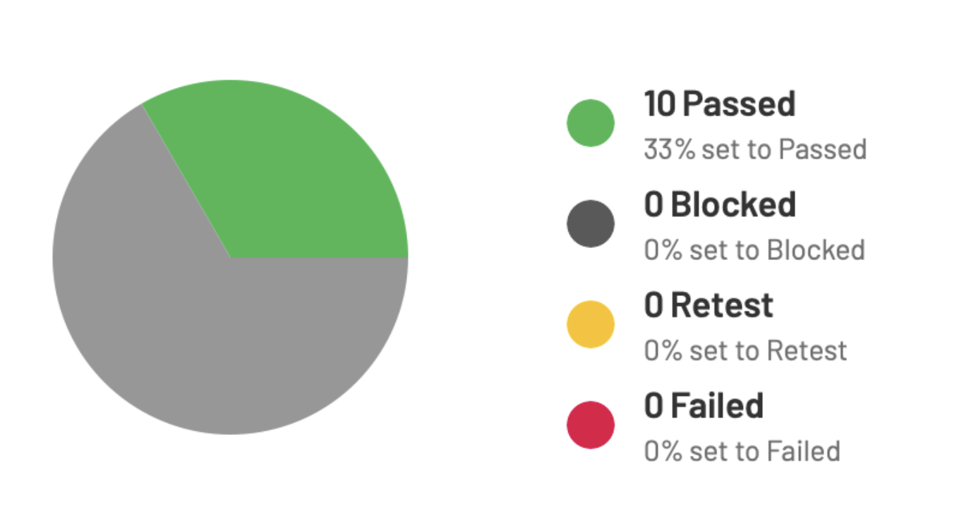
test_run_9_1_2022-2
sep=
ID | Title | Assigned To | Case ID | Comment | Defects | Elapsed | Estimate | Forecast | In Progress | Plan | Plan ID | Priority | References | Run | Run Configuration | Run ID | Section | Section Depth | Section Description | Status | Tested By | Tested On | Type | Version
T21 | Dev Tools _Console_Error | Дмитрий Паршин | C21 |  |  |  | 120s | 120s |  |  |  | Medium |  | Test Run 9/1/2022 |  | R1 | Функциональные тесты | 1 |  | Passed | Дмитрий Паршин | 9/1/2022 7:08 PM | Functional
T22 | Выбор полиса_длина символов в поле Промокод | Дмитрий Паршин | C22 |  |  |  |  |  |  |  |  | Low |  | Test Run 9/1/2022 |  | R1 | Функциональные тесты | 1 |  | Passed | Дмитрий Паршин | 9/1/2022 7:08 PM | Functional
T23 | Выбор полиса_выбор максимальной суммы страхования | Дмитрий Паршин | C23 |  |  |  |  |  |  |  |  | Medium |  | Test Run 9/1/2022 |  | R1 | Функциональные тесты | 1 |  | Passed | Дмитрий Паршин | 9/1/2022 7:08 PM | Functional
T24 | Выбор полиса_не корректный промокод в поле Промокод | Дмитрий Паршин | C24 |  |  |  |  |  |  |  |  | Low |  | Test Run 9/1/2022 |  | R1 | Функциональные тесты | 1 |  | Passed | Дмитрий Паршин | 9/1/2022 7:08 PM | Functional
T25 | Выбор полиса_окно промокод не обязательное | Дмитрий Паршин | C25 |  |  |  |  |  |  |  |  | Medium |  | Test Run 9/1/2022 |  | R1 | Функциональные тесты | 1 |  | Passed | Дмитрий Паршин | 9/1/2022 7:09 PM | Functional
T26 | Оформление полиса_чек-бокс Отчество отсутствует | Дмитрий Паршин | C26 |  |  |  |  |  |  |  |  | Critical |  | Test Run 9/1/2022 |  | R1 | Функциональные тесты | 1 |  | Passed | Дмитрий Паршин | 9/1/2022 7:09 PM | Functional
T27 | Оформление полиса_чек-бокс Улица отсутствует | Дмитрий Паршин | C27 |  |  |  |  |  |  |  |  | Critical |  | Test Run 9/1/2022 |  | R1 | Функциональные тесты | 1 |  | Passed | Дмитрий Паршин | 9/1/2022 7:09 PM | Functional
T28 | Оформление полиса_Фамилия ввод цифр | Дмитрий Паршин | C28 |  |  |  |  |  |  |  |  | Critical |  | Test Run 9/1/2022 |  | R1 | Функциональные тесты | 1 |  | Passed | Дмитрий Паршин | 9/1/2022 7:09 PM | Functional
T29 | Оформление полиса_не корректная Дата рождения | Дмитрий Паршин | C29 |  |  |  |  |  |  |  |  | Critical |  | Test Run 9/1/2022 |  | R1 | Функциональные тесты | 1 |  | Passed | Дмитрий Паршин | 9/1/2022 7:09 PM | Functional
T30 | Оформление полиса_поле Телефон является обязательным | Дмитрий Паршин | C30 |  |  |  |  |  |  |  |  | Medium |  | Test Run 9/1/2022 |  | R1 | Функциональные тесты | 1 |  | Passed | Дмитрий Паршин | 9/1/2022 7:09 PM | Functional

